Tareas Completadas
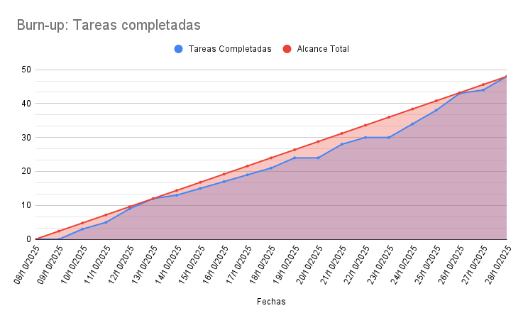
Fechas | Tareas completadas | Alcance Total
08/10/2025 | 0 | 0
09/10/2025 | 0 | 2.4
10/10/2025 | 3 | 4.8
11/10/2025 | 5 | 7.2
12/10/2025 | 9 | 9.6
13/10/2025 | 12 | 12
14/10/2025 | 13 | 14.4
15/10/2025 | 15 | 16.8
16/10/2025 | 17 | 19.2
17/10/2025 | 19 | 21.6
18/10/2025 | 21 | 24
19/10/2025 | 24 | 26.4
20/10/2025 | 24 | 28.8
21/10/2025 | 28 | 31.2
22/10/2025 | 30 | 33.6
23/10/2025 | 30 | 36
24/10/2025 | 34 | 38.4
25/10/2025 | 38 | 40.8
26/10/2025 | 43 | 43.2
27/10/2025 | 44 | 45.6
28/10/2025 | 48 | 48

